目次
出力方法を見る
■ 出力フォーマットは、顧客管理・契約管理メニューの検索結果に応じてデータ出力をする機能です。
【VOS2.0】 オプション：出力フォーマット |  | 出力権限 | 費用
1 | カスタマイズ出力フォーマット ※基本情報出力以外の項目も出力したい場合 | IDをご指定ください | 別途お見積り

項目選定へ進む
 | ＜ご依頼方法＞～～～～～～～～
 | ▶CSVフォーマット項目選定ファイルのご提出をお願いします。
 | ※項目によっては出力不可の場合もございますので、予めご了承ください。
入力例を見る
 | ▶サポートメール（hokenvos.support@socio-diversity.co.jp）へ添付送信をお願いします。
 | ▶メール受信後、お見積書兼お申込書を作成してメールへご返信します。
 | ▶お申込書へご捺印のうえ、サポートメールへ添付ご返信ください。
 | 本文内に、出力権限IDを明記してください。（複数可）
 | ▶メール受付後、５営業日以内で設定いたします。
2 | 出力項目の追加 ※基本情報出力に追加はできません。 | IDをご指定ください | 別途お見積り

項目選定へ進む
 | ＜ご依頼方法＞～～～～～～～～
 | ▶CSVフォーマット項目選定ファイルのご提出をお願いします。
 | ※項目によっては出力不可の場合もございますので、予めご了承ください。
 | ▶サポートメール（hokenvos.support@socio-diversity.co.jp）へ添付送信をお願いします。
 | ▶メール受信後、お見積書兼お申込書を作成してメールへご返信します。
 | ▶お申込書へご捺印のうえ、サポートメールへ添付ご返信ください。
 | ▶メール受付後、５営業日以内で設定いたします。

＜入力例＞
１． 出力ご希望の項目を、下記ステップでご入力ください。
（１）区分 ➡ （２）項目名 ➡ （３）その他・タブ内
※項目によっては出力ができない場合もございますので、予めご了承ください。
２． サポートメールへ項目選定ファイルを添付し送信ください。
３． 弊社で見積書兼申込書を作成後、メールにてお送りします。
４． お申込書にご捺印の上、FAXもしくはメール添付にてご返信ください。
SD Financial Technology株式会社
サポートメール：hokenvos.support@socio-diversity.co.jp
サポ―ドダイヤル：0120-999-226
F A X：050-3488-2233
戻る
CSVカスタマイズフォーマット項目選定表
ご不明点がございましたら、サポートダイヤル【0120-999-226】へお問合せください。
【入力例】

出力権限を付与するID（※複数の場合は「，」区切りで入力）
社名：
 | ●●株式会社 |  |  |  | S01ABC0123001、S01ABC0123005 |  | 備考欄（その他特記事項等ございましたらご記入下さい）

希望のフォーマット名を入力
（出力時に選択するフォーマット名）
例） 詳細情報出力、契約情報出力 等
 | 希望フォーマット名： | 契約情報出力
選択
選択
入力
その他・タブ内 の場合

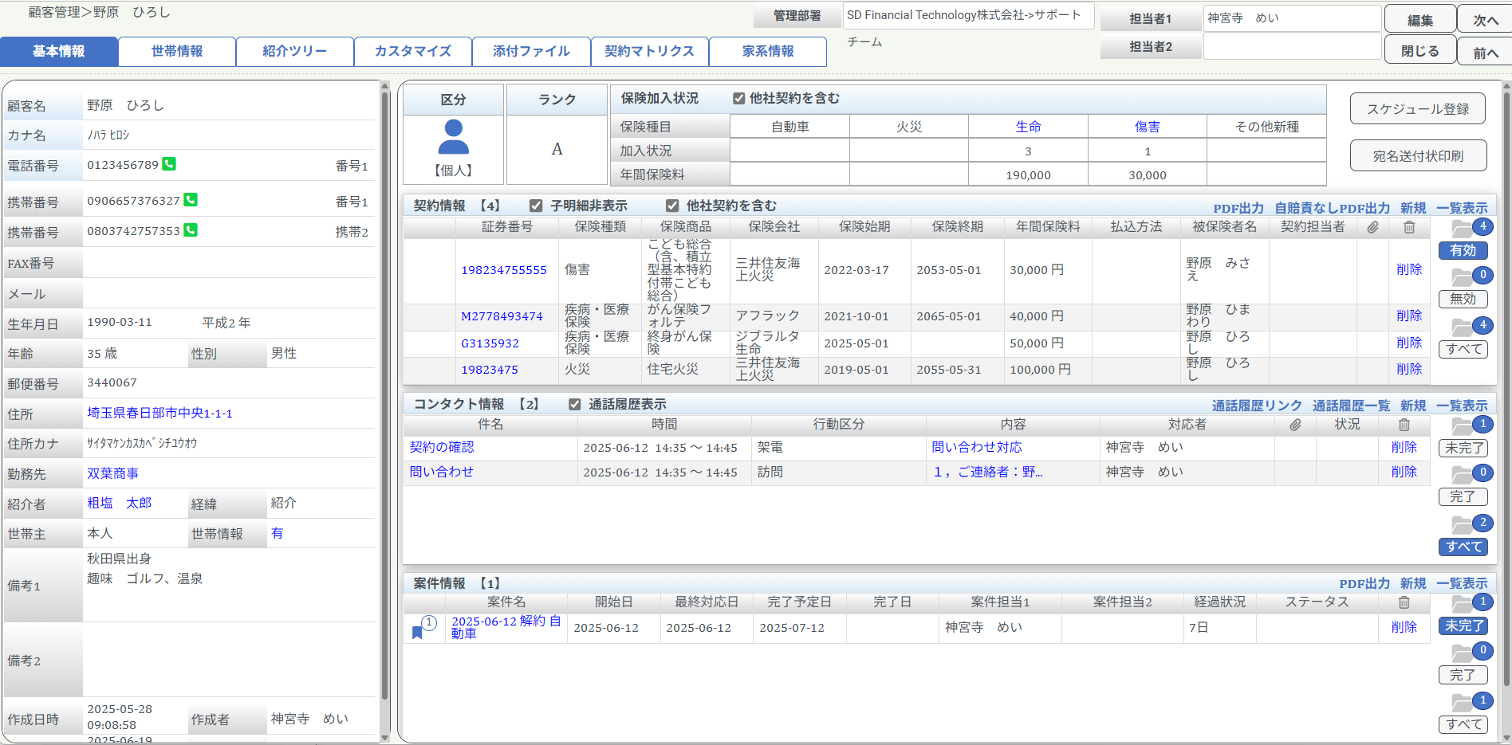
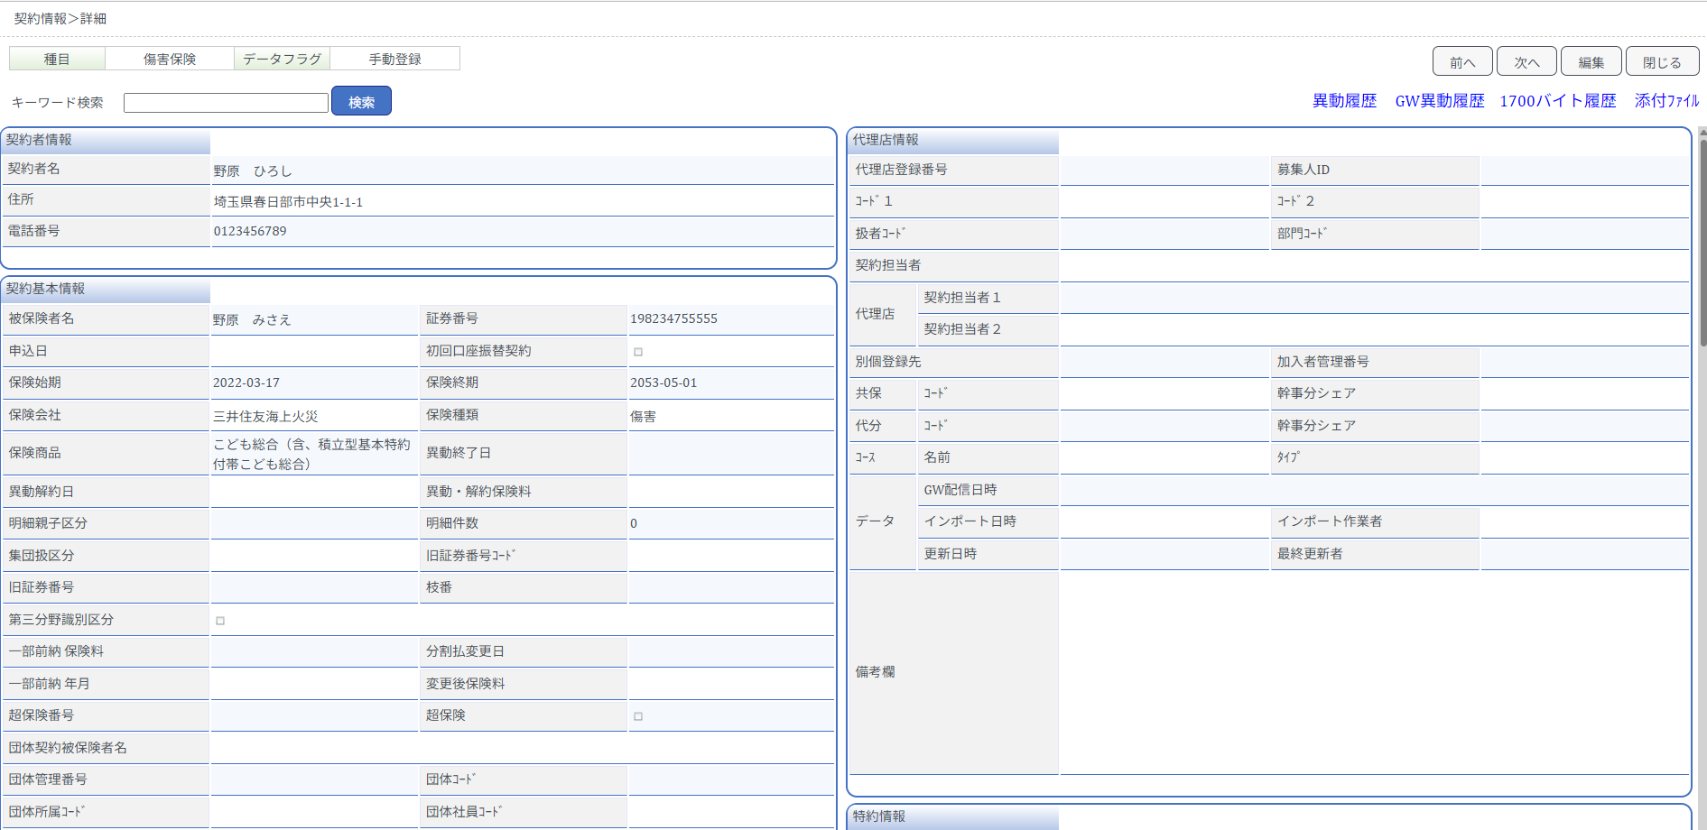
区分：顧客情報_カスタマイズ
区分：コンタクト情報
区分：案件情報
区分：契約情報
※税抜き表示 |  | （１） 区分 を選択 | （２） 項目名 を選択 |  | （３） その他・タブ内 の場合入力 | 出力したい項目
基本料10,000円 | 項目１ | 顧客情報_基本 | 顧客名 |  |  | 顧客名
 | 項目２ | 顧客情報_カスタマイズ | カスタマイズ１_ | こちらに入力⇒ | 詳細情報_先方担当者 | カスタマイズ１_詳細情報_先方担当者
 | 項目３ | 契約情報_基本 | 証券番号 |  |  | 証券番号
 | 項目４ | 契約情報_基本 | 保険会社 |  |  | 保険会社
 | 項目５ | 契約情報_基本 | 保険種目 |  |  | 保険種目
5項目追加毎 ＋2,000円 | 項目６ | 契約情報_基本 | 申込日 |  |  | 申込日
 | 項目７ | 生命 | 被保険者_名前 |  |  | 被保険者_名前
 | 項目８ | 自動車 | 登録番号 |  |  | 登録番号
 | 項目９ | 火災 | 所有者(被保険者) |  |  | 所有者(被保険者)
 | 項目１０
5項目追加毎 ＋2,000円 | 項目１１
 | 項目１２
 | 項目１３
 | 項目１４
 | 項目１５
5項目追加毎 ＋2,000円 | 項目１６
 | 項目１７
 | 項目１８
 | 項目１９
 | 項目２０
5項目追加毎 ＋2,000円 | 項目２１
 | 項目２２
 | 項目２３
 | 項目２４
 | 項目２５
5項目追加毎 ＋2,000円 | 項目２６
 | 項目２７
 | 項目２８
 | 項目２９
 | 項目３０
5項目追加毎 ＋2,000円 | 項目３１
 | 項目３２
 | 項目３３
 | 項目３４
 | 項目３５
5項目追加毎 ＋2,000円 | 項目３６
 | 項目３７
 | 項目３８
 | 項目３９
 | 項目４０
5項目追加毎 ＋2,000円 | 項目４１
 | 項目４２
 | 項目４３
 | 項目４４
 | 項目４５
5項目追加毎 ＋2,000円 | 項目４６
 | 項目４７
 | 項目４８
 | 項目４９
 | 項目５０
5項目追加毎 ＋2,000円 | 項目４１
 | 項目４２
 | 項目４３
 | 項目４４
 | 項目４５
5項目追加毎 ＋2,000円 | 項目４６
 | 項目４７
 | 項目４８
 | 項目４９
 | 項目５０

【新規フォーマット】項目選択フォーム
SD Financial Technology株式会社
サポートメール：hokenvos.support@socio-diversity.co.jp
サポ―ドダイヤル：0120-999-226
F A X：050-3488-2233
戻る
１． 出力ご希望の項目を、下記ステップでご入力ください。
（１）区分 ➡ （２）項目名 ➡ （３）その他・タブ内
※項目によっては出力ができない場合もございますので、予めご了承ください。
２． サポートメールへ項目選定ファイルを添付し送信ください。
３． 弊社で見積書兼申込書を作成後、メールにてお送りします。
４． お申込書にご捺印の上、FAXもしくはメール添付にてご返信ください。
CSVカスタマイズフォーマット項目選定表
【フォーマット送信先】 |  | hokenvos.support@socio-diversity.co.jp
ご不明点がございましたら、サポートダイヤル【0120-999-226】へお問合せください。

出力権限を付与するID（※複数の場合は「，」区切りで入力）
社名：
 |  |  |  |  |  | 備考欄（その他特記事項等ございましたらご記入下さい）

希望のフォーマット名を入力
（出力時に選択するフォーマット名）
例） 詳細情報出力、契約情報出力 等
 | 希望フォーマット名：

選択
選択
入力
その他・タブ内 の場合
区分：顧客情報_カスタマイズ
区分：コンタクト情報
区分：案件情報
区分：契約情報
※税抜き表示 |  | （１） 区分 を選択 | （２） 項目名 を選択 | （３） その他・タブ内 の場合入力 | 出力したい項目
基本料10,000円 | 項目１
 | 項目２
 | 項目３
 | 項目４
 | 項目５
5項目追加毎 ＋2,000円 | 項目６
 | 項目７
 | 項目８
 | 項目９
 | 項目１０
5項目追加毎 ＋2,000円 | 項目１１
 | 項目１２
 | 項目１３
 | 項目１４
 | 項目１５
5項目追加毎 ＋2,000円 | 項目１６
 | 項目１７
 | 項目１８
 | 項目１９
 | 項目２０
5項目追加毎 ＋2,000円 | 項目２１
 | 項目２２
 | 項目２３
 | 項目２４
 | 項目２５
5項目追加毎 ＋2,000円 | 項目２６
 | 項目２７
 | 項目２８
 | 項目２９
 | 項目３０
5項目追加毎 ＋2,000円 | 項目３１
 | 項目３２
 | 項目３３
 | 項目３４
 | 項目３５
5項目追加毎 ＋2,000円 | 項目３６
 | 項目３７
 | 項目３８
 | 項目３９
 | 項目４０
5項目追加毎 ＋2,000円 | 項目４１
 | 項目４２
 | 項目４３
 | 項目４４
 | 項目４５
5項目追加毎 ＋2,000円 | 項目４６
 | 項目４７
 | 項目４８
 | 項目４９
 | 項目５０

【既存フォーマット】追加項目選択
SD Financial Technology株式会社
サポートメール：hokenvos.support@socio-diversity.co.jp
サポ―ドダイヤル：0120-999-226
F A X：050-3488-2233
戻る
CSVカスタマイズフォーマット項目選定表
【フォーマット送信先】 |  | hokenvos.support@socio-diversity.co.jp
１． 出力ご希望の項目を、下記ステップでご入力ください。
（１）区分 ➡ （２）項目名 ➡ （３）その他・タブ内
※項目によっては出力ができない場合もございますので、予めご了承ください。
２． サポートメールへ項目選定ファイルを添付し送信ください。
３． 弊社で見積書兼申込書を作成後、メールにてお送りします。
４． お申込書にご捺印の上、FAXもしくはメール添付にてご返信ください。
ご不明点がございましたら、サポートダイヤル【0120-999-226】へお問合せください。

項目を追加するフォーマット名を入力
社名：
 |  |  |  |  |  | 備考欄（その他特記事項等ございましたらご記入下さい）

 | フォーマット名：
選択
選択
入力
その他・タブ内 の場合
区分：顧客情報_カスタマイズ
区分：コンタクト情報
区分：案件情報
区分：契約情報
※税抜き表示 |  | （１） 区分 を選択 | （２） 項目名 を選択 | （３） その他・タブ内 の場合入力 | 出力したい項目
5項目追加毎 ＋2,000円 | 項目１
 | 項目２
 | 項目３
 | 項目４
 | 項目５
5項目追加毎 ＋2,000円 | 項目６
 | 項目７
 | 項目８
 | 項目９
 | 項目１０
5項目追加毎 ＋2,000円 | 項目１１
 | 項目１２
 | 項目１３
 | 項目１４
 | 項目１５
5項目追加毎 ＋2,000円 | 項目１６
 | 項目１７
 | 項目１８
 | 項目１９
 | 項目２０
5項目追加毎 ＋2,000円 | 項目２１
 | 項目２２
 | 項目２３
 | 項目２４
 | 項目２５
5項目追加毎 ＋2,000円 | 項目２６
 | 項目２７
 | 項目２８
 | 項目２９
 | 項目３０
5項目追加毎 ＋2,000円 | 項目３１
 | 項目３２
 | 項目３３
 | 項目３４
 | 項目３５
5項目追加毎 ＋2,000円 | 項目３６
 | 項目３７
 | 項目３８
 | 項目３９
 | 項目４０
5項目追加毎 ＋2,000円 | 項目４１
 | 項目４２
 | 項目４３
 | 項目４４
 | 項目４５
5項目追加毎 ＋2,000円 | 項目４６
 | 項目４７
 | 項目４８
 | 項目４９
 | 項目５０

フォーマット設定後の出力方法
戻る

※ 出力フォーマットは、顧客管理・契約管理メニューの検索結果に応じてデータ出力をする機能です。

【出力】
（１） 顧客管理・契約管理メニューで「検索」します。
 | 条件設定して検索抽出された顧客情報が出力対象になります。
 | 条件なしで検索をすると登録のある全ての顧客情報が抽出されます。
（２）フォーマットで出力フォーマットを選択します。
（３）「出力」をクリックします。
（４）パスワードを「半角英数」で設定して「OK」をクリックします。
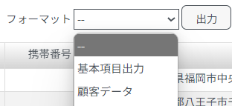
（５）ダウンロードファイルを設定したパスワードで開きます。

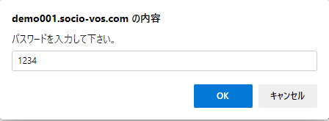

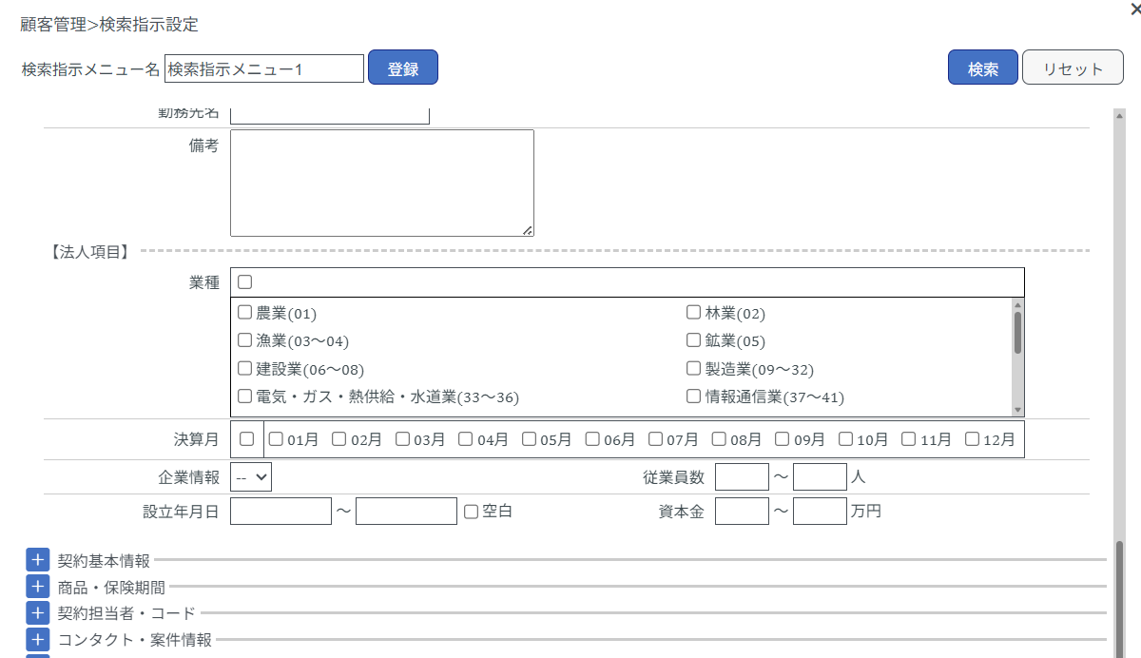
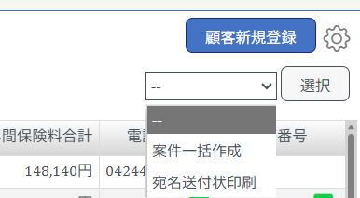
【出力項目に「コンタクト情報」を含む場合】
（１） 顧客管理メニューで ※コンタクト情報を条件設定して「検索」します。
 | ※コンタクト情報の条件設定画面は右上「検索オプション」でチェックを入れ表示します。
（２）フォーマットで出力フォーマット（例：コンタクト情報）を選択します。
（３）「出力」をクリックします。
（４）パスワードを「半角英数」で設定して「OK」をクリックします。
（５）ダウンロードファイルを設定したパスワードで開きます。

